Накладная-№3
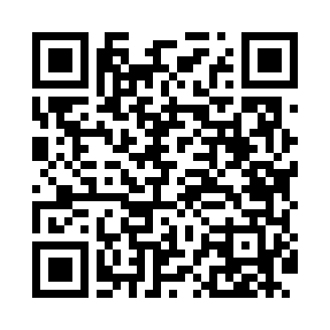
Номер товарно-транспортной накладной: |  |  | Торговый представитель: Kamol aka
Поставщик: Toshkent falcon fly 2 |  |  | Телефон торгового представителя: +998979626299
Дата отгрузки: 23.11.2025 |  |  | Контрагент: Dona zakass
Дата консигнации: |  |  | Адрес:
Доставщик: |  |  | Телефон:
Телефон доставщика:
Время заказа: 23.11.2025 09:29:12
№ | Штрих-код | Название товаров (работ,услуг) | Количество | Количество в кейсе | Цена | Сумма
 |  |  | 24 |  |  | 68.2
1 | 6920240023215 | Коврики напольные для ванной комнаты 60*90CM XP-23-21 | 2 | 2 шт. | 6.10 | 12.20
2 | 6920240023222 | Коврики напольные для ванной комнаты 60*90CM XP-23-22 | 2 | 2 шт. | 5.70 | 11.40
3 | 6920240023611 | Коврики напольные для ванной комнаты 80*80CM XP-23-61 | 2 | 2 шт. | 9.60 | 19.20
4 | 6920240023956 | Коврики напольные для ванной комнаты 60*90CMU 60*50CM XP-23-95 | 2 | 2 шт. | 3.70 | 7.40
5 | 6905621392371 | Ложка Вилка DB-92-37 | 1 | 1 шт. | 3 | 3
6 | 6951366430199 | Ложка длинная AHI-AK2312S DB-65-31 | 5 | 5 шт. | 1.50 | 7.50
7 | 6959801300014 | Кошик узун 32cm DB-306-22 | 5 | 5 шт. | 0.40 | 2
8 | 2010072682354 | Ложкачайная silver GB-73-39 / DB-73-39 | 5 | 5 шт. | 1.10 | 5.50
Итого: 68.2$|->UZS: 852,500.00

